Deckblatt
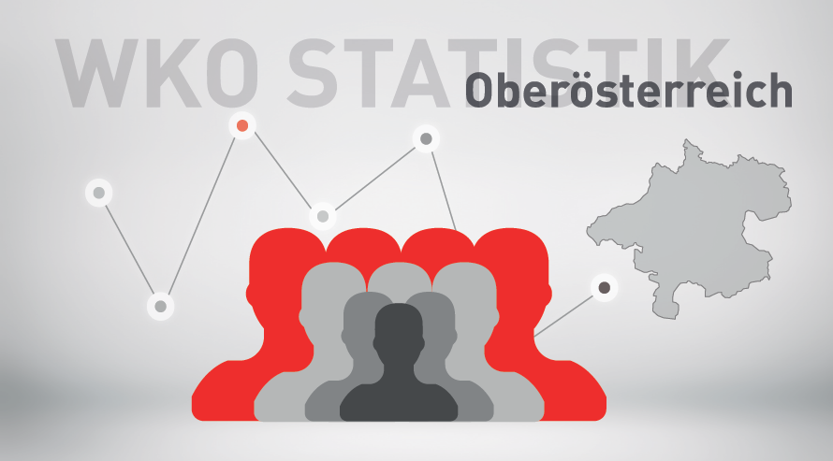

Mitgliederstatistik 2023

